상품제안서
핸드그립 빅마마 접이식 장바구니 | 상품코드: S44344

 |  |  |  |  |  |  | 02-713-8555 | www.synergygift.co.kr
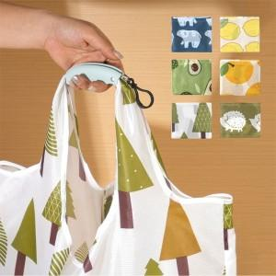 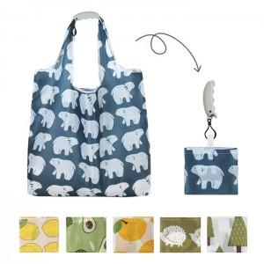 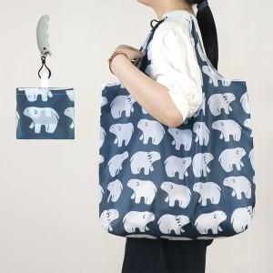

【상세/제작정보】 | <span style="font-size: 14pt;">※ 색상 랜덤출고 상품입니다.</span>

【인쇄/포장옵션】 | 실크, 컬러필름전사 / OPP(비닐)

【공급단가】 | 수량 | 100~ | 300~ | 500~ | 1,000~ | 3,000~
*VAT별도 | 단가 | 3,120원 | 3,040원 | 2,950원 | 2,800원 | 2,710원

【상품 URL】 | https://www.synergygift.co.kr:443/src/goods_detail.php?gdno=44344

